Sheet1
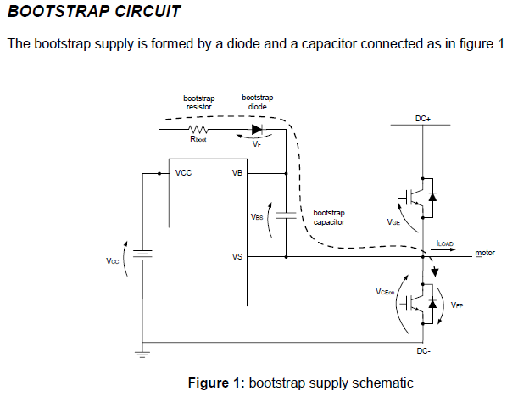
C> | 0.057406727829 | -6

Value | 10^n | Описание | Description
225 | -9 | Qg— заряд затвора транзистора верхнего плеча; | Qg = Gate charge of high-side FET
7 | 3 | f — частота импульсов ШИМ; | f = frequency of operation
28 | 0 | Vcc— напряжение питания; | VCC = Logic section voltage source
1.3 | 0 | Vf — прямое падение напряжения на диоде вольтодобавки | Vf = Forward voltage drop across the bootstrap diode
0.35 | 0 | VLS — падение напряжения на транзисторе нижнего уровня в полумостовой схеме | VLS = Voltage drop across the low-side FET or load
100 | -6 | Iqbs (max)— ток затвора в статическом режиме | Iqbs (max) = Maximum VBS quiescent current
100 | -9 | IСbs(leak) — ток утечки конденсатора вольтодобавки | IСbs (leak) = bootstrap capacitor leakage current
10 | 0 | VMin = Minimum voltage between VB and VS. | VMin = Minimum voltage between VB and VS.
5 | -9 | Qls — заряд, необходимый для сдвига уровня за один импульс (5 нК для микросхем на 600 Ви 20 нК для микросхем на 1200 В). | Qls = level shift charge required per cycle (typically 5 nC for 500 V/600 V MGDs and 20 nC for 1200 V MGDs)

